表紙
 |  | 「ざっくりリフォーム見積」

基礎工事
1階床面積（坪）
①円/坪
屋根葺き替え
1階床面積（坪）
②円/坪
外装やり替え
1階床面積（坪）
③円/坪
A |  |  |  | ＋ |  |  | ＋

 |  |  |  |  | ＋

キッチン
およそ④円
浴室
およそ⑤円
洗面脱衣
およそ⑥円
トイレ
およそ⑦円
Ｂ |  |  | ＋ |  | ＋ |  | ＋

 |  |  |  |  | ＋

すべての床・壁・天井のやり替え（耐震、省エネ工事含む）
電気工事など
リフォームするすべての結か面積（坪）×⑧円/坪
Ｃ

 |  |  |  |  | ＋

設計料・備品費など、その他の費用
A+B+Cの10％〜12％
Ｃ

 | ① | aランク | 5.5万円 |  |  | ② | aランク | ８万円
 | 基礎工事 | bランク | 4万円 |  |  | 屋根葺き替え | bランク | 6.5万円
 |  | ｃランク | 3.5万円 |  |  |  | ｃランク | 5万円

 | ③ | aランク | 4万円 |  |  | ④ | aランク | 160 万円
 | 外装やり替え | bランク | 3万円 |  |  | キッチン | bランク | 120 万円
 |  | ｃランク | 2万円 |  |  |  | ｃランク | 80 万円

 | ⑤ | aランク | 150万円 |  |  | ⑥ | aランク | 30 万円
 | 浴室 | bランク | 100万円 |  |  | 洗面脱衣 | bランク | 20 万円
 |  | ｃランク | 50 万円 |  |  |  | ｃランク | 10 万円

 | ⑦ | aランク | 40 万円 |  |  | ⑧ | aランク | 40万円
 | トイレ | bランク | 30万円 |  |  | Ｃの項目 | bランク | 35 万円
 |  | ｃランク | 20 万円 |  |  |  | ｃランク | 30 万円

見積計算シート
 |  | 「ざっくりリフォーム見積」

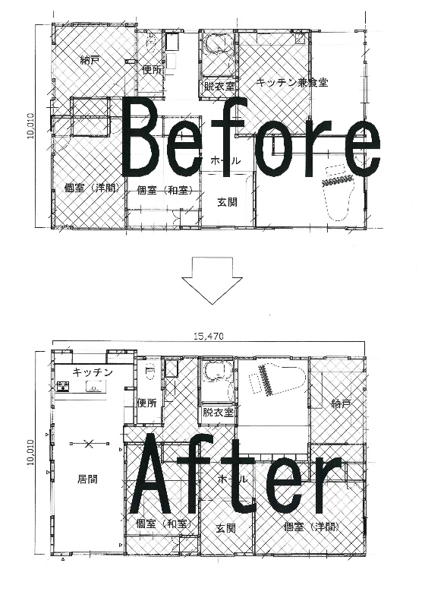
 |  |  |  |  | 坪 |  | 金額（円/坪） |  | 合計
 |  |  | A | 基礎工事 | 20.0 | × | 40,000 | ＝ | 800,000 | 円
 |  |  |  | 屋根葺き替え | 20.0 | × | 65,000 | ＝ | 1,300,000 | 円
 |  |  |  | 外装やり替え | 20.0 | × | 30,000 | ＝ | 600,000 | 円
 |  |  |  | 合計 |  |  |  |  | 2,700,000 | 円

 |  |  |  |  |  |  |  |  | およそ円
 |  |  | B | 台所 |  |  |  |  | 1,200,000 | 円
 |  |  |  | 浴室 |  |  |  |  | 1,000,000 | 円
 |  |  |  | 洗面脱衣 |  |  |  |  | 200,000 | 円
 |  |  |  | 合計 |  |  |  |  | 2,400,000 | 円

 |  |  |  |  | 坪 |  | 金額（円/坪） |  | 合計
 |  |  | C |  | 20.0 | × | 300,000 | ＝ | 6,000,000 | 円
 |  |  |  | A+B+C |  |  | 工事費計 |  | 11,100,000 | 円
参考事例
 |  |  |  |  |  |  | A+B+C |  | 設計監理料
面積 | m2 | 坪 | D |  | 0.1 |  | 11,100,000 |  | 1,110,000 | 円
改修面積 | 66.0m2 | 20坪 |  |  | 0.15 |  | 11,100,000 |  | 1,665,000 | 円
延べ床面積 | 155.0m2 | 47坪

 |  |  |  | A+B+C＋D |  |  | 12,210.000〜12,765,000 |  |  | 円

ざっくり見積もりしてみましょう。 |  |  |  |  |  |  |  |  | 入力してください
 |  |  |  |  |  |  |  |  | 自動計算されます
 |  |  |  |  | 坪 |  | 金額 |  | 合計
 |  |  | A | 基礎工事 |  | × |  | ＝ | 0 | 円
 |  |  |  | 屋根葺き替え |  | × |  | ＝ | 0 | 円
 |  |  |  | 外装やり替え |  | × |  | ＝ | 0 | 円
 |  |  |  | 合計 |  |  |  |  | 0 | 円

 |  |  | B | 台所 |  |  |  |  |  | 円
 |  |  |  | 浴室 |  |  |  |  |  | 円
 |  |  |  | 洗面脱衣 |  |  |  |  |  | 円
 |  |  |  | 合計 |  |  |  |  |  | 円
 |  |  |  |  |  |  |  |  |  | 円
 |  |  | C |  |  | × |  | ＝ | 0 | 円
 |  |  |  | A+B+C |  |  |  |  | 0 | 円
 |  |  |  |  |  |  |  |  |  | 円
 |  |  | D |  | 0.1 |  | 0 |  | 0 | 円
 |  |  |  |  | 0.15 |  | 0 |  | 0 | 円
 |  |  |  |  |  |  |  |  |  | 円
 |  |  |  | A+B+C＋D |  |  |  |  |  | 円

